model
Train | LSTM | SVR |  | LSTM |  | SVR
MAE | 0.5518 | 0.2843 | Time step | 7 | Kernel | rbf
RMSE | 1.9942 | 2.7251 | Layer | 50 | BoxConstraint | 180000
R2 | 0.9839 | 0.9698 | Maxepochs | 1500 | Epsilon | 0.05
 |  |  | BatchSize | 32
Test | LSTM | SVR | learinrate | 0.01
MAE | 11.4488 | 19.0596
RMSE | 19.4633 | 32.1085
R2 | -0.0832 | -1.9577

AvgTemp
LSTM | Train | Test |  | LSTM
MAE | 0.8918 | 1.0947 | Time step | 7
RMSE | 1.1483 | 1.3635 | Layer | 16
R2 | 0.8472 | 0.711 | Maxepochs | 3000
 |  |  | BatchSize | 32
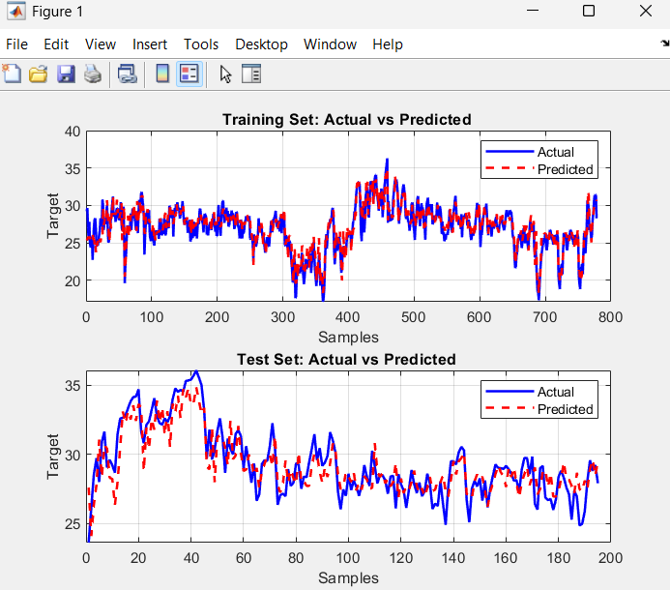
 |  |  | learinrate | 0.1

confusion
LSTM | ฝนวัดไม่ได้ | ฝนตกน้อย | ฝนตกปานกลาง | ฝนตกหนัก | ฝนตกหนักมาก |  | SVR | ฝนวัดไม่ได้ | ฝนตกน้อย | ฝนตกปานกลาง | ฝนตกหนัก | ฝนตกหนักมาก
ฝนวัดไม่ได้ | 28 | 42 | 8 | 3 | 0 |  | ฝนวัดไม่ได้ | 31 | 26 | 19 | 6 | 0
ฝนตกน้อย | 5 | 28 | 20 | 1 | 0 |  | ฝนตกน้อย | 15 | 16 | 16 | 5 | 2
ฝนตกปานกลาง | 7 | 12 | 13 | 5 | 0 |  | ฝนตกปานกลาง | 6 | 6 | 5 | 14 | 6
ฝนตกหนัก | 2 | 4 | 12 | 4 | 0 |  | ฝนตกหนัก | 3 | 2 | 8 | 8 | 1
ฝนตกหนักมาก | 0 | 0 | 0 | 1 | 0 |  | ฝนตกหนักมาก | 1 | 0 | 0 | 0 | 0

 | Precision | Recall | F1-Score |  |  |  |  | Precision | Recall | F1-Score
ฝนวัดจำนวนไม่ได้ | 0.6667 | 0.3457 | 0.4553 |  |  |  | ฝนวัดจำนวนไม่ได้ | 0.5536 | 0.378 | 0.4493
ฝนตกน้อย | 0.3256 | 0.5185 | 0.4 |  |  |  | ฝนตกน้อย | 0.32 | 0.2963 | 0.3077
ฝนตกปานกลาง | 0.2453 | 0.3514 | 0.2889 |  |  |  | ฝนตกปานกลาง | 0.1042 | 0.1351 | 0.1176
ฝนตกหนัก | 0.2857 | 0.1818 | 0.2222 |  |  |  | ฝนตกหนัก | 0.2424 | 0.3636 | 0.2909
ฝนตกหนักมาก | 0 | 0 | 0 |  |  |  | ฝนตกหนักมาก | 0 | 0 | 0

Accuracy | 37.44% |  |  |  |  |  | Accuracy | 30.61%

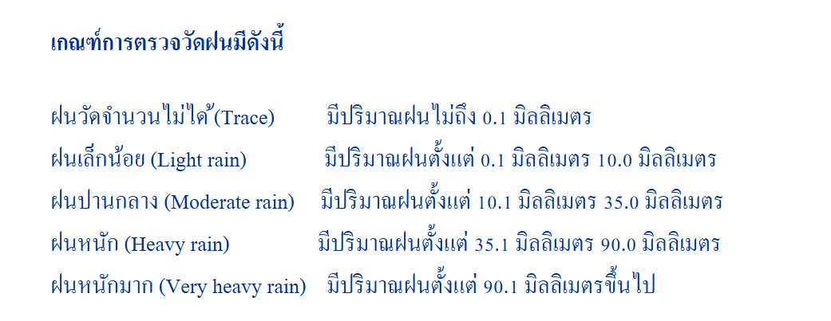

 | ฝนวัดไม่ได้ | ไม่ถึง 0.1 mm
 | ฝนตกน้อย | ตั้งแต่ 0.1 ถึง 10mm
 | ฝนตกปานกลาง | ตั้งแต่ 10.1 ถึง 35mm
 | ฝนตกหนัก | ตั้งแต่ 35.1 ถึง 90mm
 | ฝนตกหนักมาก | ตั้งแต่ 90 mm ขึ้นไป

 | เย็น | 24.0 °C ลงไป
 | อบอ้าว | ตั้งแต่ 24.1 ถึง 30.0 °C
 | ร้อน | 30.1 °C ขึ้นไป

 | LSTM | เย็น | อบอ้าว | ร้อน
 | เย็น | 0 | 1 | 0
 | อบอ้าว | 0 | 128 | 6
 | ร้อน | 0 | 16 | 44

 |  | Precision | Recall | F1-Score
 | เย็น | 0 | 0 | 0
 | อบอ้าว | 0.8828 | 0.9552 | 0.9176
 | ร้อน | 0.88 | 0.7333 | 0.8

 | Accuracy: 88.21%

 |  |  | เกณฑ์การวัดระดับ | Precision | Recall | F1-Score
 |  |  | ฝนวัดจำนวนไม่ได้ (น้อยกว่า 0 มิลลิเมตร) | 0.6667 | 0.3457 | 0.4553
 |  |  | ฝนตกน้อย (ตั้งแต่ 0.1 มิลลิเมตร ถึง 10มิลลิเมตร) | 0.3256 | 0.5185 | 0.4
 |  |  | ฝนตกปานกลาง (ตั้งแต่ 10.1 มิลลิเมตร ถึง 35มิลลิเมตร) | 0.2453 | 0.3514 | 0.2889
 |  |  | ฝนตกหนัก (ตั้งแต่ 35.1 มิลลิเมตร ถึง 90 มิลลิเมตร) | 0.2857 | 0.1818 | 0.2222
 |  |  | ฝนตกหนักมาก (ตั้งแต่ 90.1 มิลลิเมตร ขึ้นไป) | 0 | 0 | 0
 |  |  | Accuracy: 37.44%

 |  |  | เกณฑ์การวัดระดับ | Precision | Recall | F1-Score
 |  |  | ฝนวัดจำนวนไม่ได้ (น้อยกว่า 0 มิลลิเมตร) | 0.5536 | 0.378 | 0.4493
 |  |  | ฝนตกน้อย (ตั้งแต่ 0.1 มิลลิเมตร ถึง 10มิลลิเมตร) | 0.32 | 0.2963 | 0.3077
 |  |  | ฝนตกปานกลาง (ตั้งแต่ 10.1 มิลลิเมตร ถึง 35มิลลิเมตร) | 0.1042 | 0.1351 | 0.1176
 |  |  | ฝนตกหนัก (ตั้งแต่ 35.1 มิลลิเมตร ถึง 90 มิลลิเมตร) | 0.2424 | 0.3636 | 0.2909
 |  |  | ฝนตกหนักมาก (ตั้งแต่ 90.1 มิลลิเมตร ขึ้นไป) | 0 | 0 | 0
 |  |  | Accuracy: 30.61%

Sheet2
